課題２
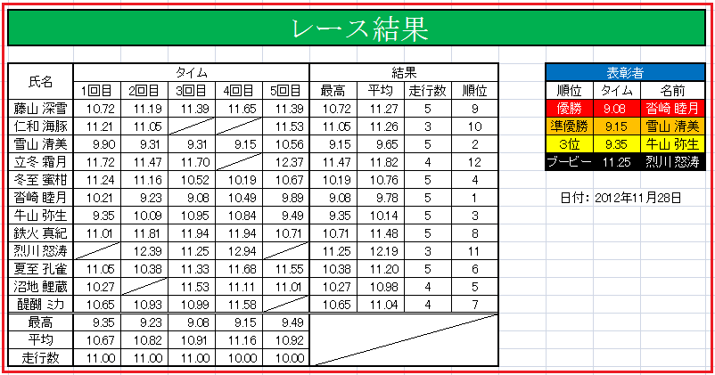
下図のとおりの表を作成しなさい。
条件
・15-32行の行高は15、タイトル行は30
・タイトルはMS明朝の24P、文字色は白、セルはB:Oを結合しセンタリング、セル色は緑、枠は黒い太線とします。
・タイトル以外の文字サイズは10.5ポイント
・Ａ列の幅は２、Ｂ列とO列の幅は8.5、C:N列の幅は6とする。
・順位は最高タイムで競います。
・当然ながら、早い方が最高タイムです。
・ブービーはビリから２番目のことです。
・表彰者のデータは１８－２９行のセルを参照してください。
・表彰者の名前欄は判らなければ無回答でもかまいません。

 | レース結果

 | 氏名 | タイム |  |  |  |  | 結果 |  |  |  | 表彰者
 |  | 1回目 | 2回目 | 3回目 | 4回目 | 5回目 | 最高 | 平均 | 走行数 | 順位 | 順位 | タイム | 名前
 | 藤山 深雪 | 10.72 | 11.19 | 11.39 | 11.65 | 11.39 |  |  |  |  | 優勝
 | 仁和 海豚 | 11.21 | 11.05 |  |  | 11.53 |  |  |  |  | 準優勝
 | 雪山 清美 | 9.9 | 9.31 | 9.31 | 9.15 | 10.56 |  |  |  |  | ３位
 | 立冬 霜月 | 11.72 | 11.47 | 11.7 |  | 12.37 |  |  |  |  | ブービー
 | 冬至 蜜柑 | 11.24 | 11.16 | 10.52 | 10.19 | 10.67
 | 沓崎 睦月 | 10.21 | 9.23 | 9.08 | 10.49 | 9.89 |  |  |  |  | 日付：
 | 牛山 弥生 | 9.35 | 10.09 | 10.95 | 10.84 | 9.49
 | 鉄火 真紀 | 11.01 | 11.81 | 11.94 | 11.94 | 10.71
 | 烈川 怒涛 |  | 12.39 | 11.25 | 12.94
 | 夏至 孔雀 | 11.05 | 10.38 | 11.33 | 11.68 | 11.55
 | 沼地 鯉蔵 | 10.27 |  | 11.53 | 11.11 | 11.01
 | 醍醐 ミカ | 10.65 | 10.93 | 10.99 | 11.58
 | 最高
 | 平均
 | 走行数

課題３
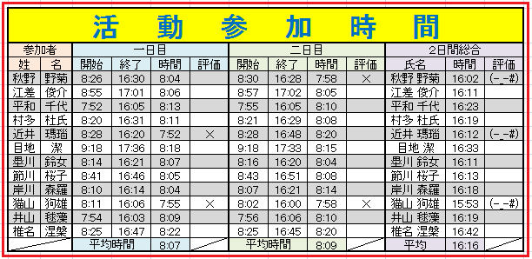
下図のとおりの表をB15から下に作成しなさい。
条件
・15行の行高は30、16-30行は行高12
・A列の幅は2、B:C列の幅は4、D:KとM:N列の幅は5、L列は８とする
・タイトルは24P、MSゴシック体、文字色は青で太文字、インデント５の均等割付
・タイトルのセルはB:Nを結合し、背景は縦横メッシュの黄色い網掛け、枠線は太線の黒
・タイトル以外の文字サイズは１０ポイント
・他のセル装飾は図のとおりとする
・一日目と二日目の評価は時間が８時間未満の場合に「×」が表示されるようにしてください。
・総合の評価は一日目と二日目の評価のどちらかに×が有れば「(-_-#)」が表示されるようにしてください。
・総合の氏名欄は苗字と名前の間に半角スペースを入れること。
・データの不足部は白地の部分は入力し、他の部分は全て式で補うこと。

 | 活動参加時間
 | 参加者 |  | 一日目 |  |  |  | 二日目 |  |  |  | ２日間総合
 | 姓 | 名 | 開始 | 終了 | 時間 | 評価 | 開始 | 終了 | 時間 | 評価 | 氏名 | 時間 | 評価

 |  |  | 平均時間 |  |  |  | 平均時間 |  |  |  | 平均

課題４
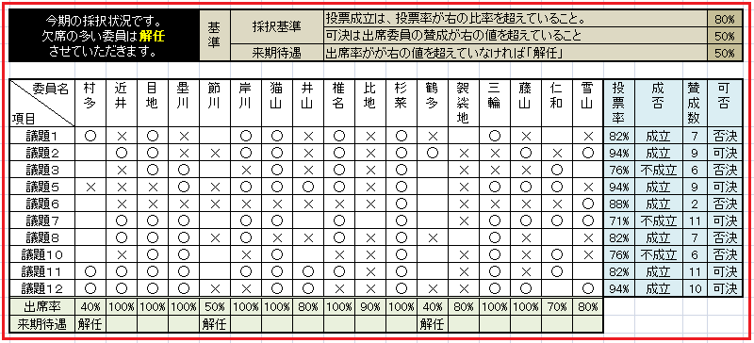
下図のとおりの表をB15から下に作成しなさい。
条件
・15-31行の行高は自動とする
・A列の幅は2、B列の幅は８、C:S列の幅は3.5、T:W列は自動調整とする
・C19:S19は縦書きとする
・B15:W31のフォントは10Pとする
・B15:F17、G15:G17、H15:J16、H17:J17、K15:V15、K16:V16、K17:V17、T30:T31、U30:V30、U31:V31をそれぞれセル結合しなさい
・他のセル装飾は図のとおりとする
・来期待遇、成否、可否は「基準」に従い、W列を参照して式を作ってください。
・データの不足部はB19:S29の部分は入力し、他の部分は全て式で補うこと。

 | 今期の採択状況です。 欠席の多い委員は解任 させていただきます。 |  |  |  |  | 基準 | 採択基準 |  |  | 投票成立は、投票率が右の比率を超えていること。 |  |  |  |  |  |  |  |  |  |  |  | 0.8
 |  |  |  |  |  |  |  |  |  | 可決は出席委員の賛成が右の値を超えていること |  |  |  |  |  |  |  |  |  |  |  | 0.5
 |  |  |  |  |  |  | 来期待遇 |  |  | 出席率がが右の値を超えていなければ「解任」 |  |  |  |  |  |  |  |  |  |  |  | 0.5

 | 委員名 項目 | 村多 | 近井 | 目地 | 塁川 | 節川 | 岸川 | 猫山 | 井山 | 椎名 | 比地 | 杉菜 | 鶴多 | 袈裟地 | 三輪 | 藤山 | 仁和 | 雪山 | 投票率 | 成否 | 賛成数 | 可否
 | 議題１ | ○ | × | ○ | × |  |  |  | × | ○ |  |  | × |  | ○ | × |  | × |  |  | 4
 | 議題２ |  | ○ | ○ | × |  |  |  | × | ○ |  |  | ○ |  | × | ○ | × | ○ |  |  | 6
 | 議題３ |  | × | ○ | ○ |  |  |  | × | ○ |  |  |  |  | × | × | ○ |  |  |  | 4
 | 議題５ | × | × | × | ○ |  |  |  | ○ | ○ |  |  |  |  | ○ | ○ | ○ | × |  |  | 6
 | 議題６ |  | × | × | × |  |  |  | × | × |  |  |  |  | × | × | × | ○ |  |  | 1
 | 議題７ |  | ○ | ○ | ○ |  |  |  |  | ○ |  |  |  |  | ○ | ○ | ○ | ○ |  |  | 8
 | 議題８ |  | ○ | ○ | ○ |  |  |  | × | ○ |  |  | × |  | ○ | × |  | × |  |  | 5
 | 議題１０ |  | × | ○ | ○ |  |  |  |  | × |  |  |  |  | ○ | × | ○ | × |  |  | 4
 | 議題１１ |  |  |  |  |  |  |  | ○ | ○ |  |  |  |  | ○ | × | ○ |  |  |  | 4
 | 議題１２ |  |  |  |  |  |  |  | ○ | × |  |  | × |  | ○ | ○ |  | ○ |  |  | 4
 | 出席率
 | 来期待遇

課題５
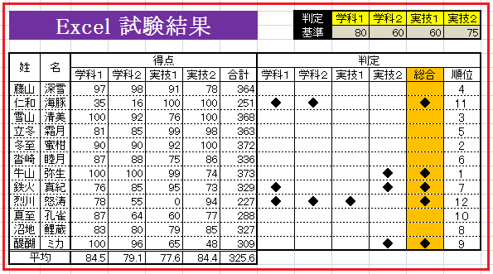
下図のとおりの表をB15から下に作成しなさい。
条件
・15-32行の行高は13とする
・A列の幅は2、B:C列の幅は4、D:N列の幅は5とする
・タイトル以外のB15:N32のフォントは10Pとする
・タイトルのセルは背景を紫、フォントをMSP明朝の20P、白、太文字とする
・他のセル装飾は図のとおりとする
・平均は関数を用いて小数点以下第１位に四捨五入すること
・判定は判定基準の値未満の場合に「◆」と表示し、総合は判定に１個でも◆が有れば「◆」が表示されるようにすること
・順位は合計得点で決定すること
・データの不足部は白地の部分は入力し、他の部分は全て式で補うこと。

 | Excel 試験結果 |  |  |  |  |  |  |  | 判定 | 学科１ | 学科２ | 実技１ | 実技２
 |  |  |  |  |  |  |  |  | 基準 | 80 | 60 | 60 | 75

 | 姓 | 名 | 得点 |  |  |  |  | 判定
 |  |  | 学科１ | 学科２ | 実技１ | 実技２ | 合計 | 学科１ | 学科２ | 実技１ | 実技２ | 総合 | 順位

 | 平均

